Análisis
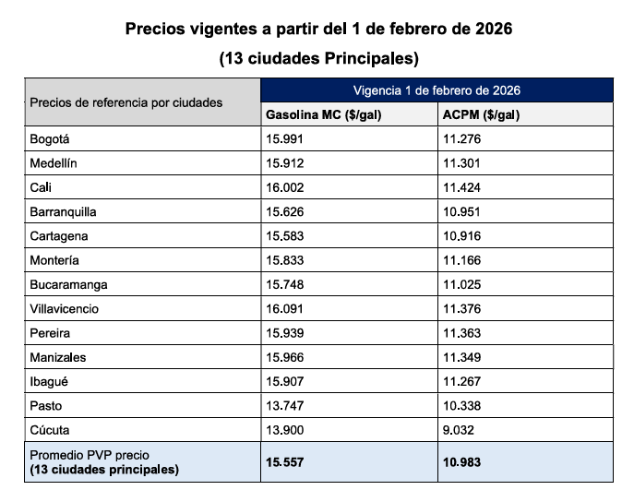
PROYECCIÓN PRESUPUESTO 2026 |  |  |  |  |  |  |  |  | Mayor Valor Descuento AMP
PLACA | TOPE COMBUSTIBLE MENSUAL PROMEDIO | PLAZO | Proyección Galones | Tipo Combustible | Vr Unitario Febrero 2026 | Valor Proyectado en Meses | DETERMINACIÓN PRECIO DEL GALÓN DE ACUERDO CON EL AMP |  | DISTRACOM SA
OBG442 | 100.0 | 6 | 600.0 | A.C.P.M. | $ 10,971 | $ 6,582,605
OBG527 | 35.0 | 6 | 210.0 | CORRIENTE | $ 15,862 | $ 3,331,038 | PRECIO CATEGORÍA A - GASOLINA |  | Porcentaje total del descuento (%) | Valor total del descuento en pesos
OBH309 | 40.0 | 6 | 240.0 | CORRIENTE | $ 15,862 | $ 3,806,901 | Precio galón MinMinas (Febrero 2026) | $ 15,991.00
OBH314 | 50.0 | 6 | 300.0 | CORRIENTE | $ 15,862 | $ 4,758,626 | Margen de Descuento Ofrecido Proveedores AMP | $ 699.95 | 42.27% | $ 699.95
OBI720 | 110.0 | 6 | 660.0 | A.C.P.M. | $ 10,971 | $ 7,240,866 | Valor Con Estampillas | $ 15,862.09
OBI768 | 47.2 | 6 | 283.2 | CORRIENTE | $ 15,862 | $ 4,492,143
OBI770 | 110.0 | 6 | 660.0 | A.C.P.M. | $ 10,971 | $ 7,240,866 | PRECIO CATEGORÍA A - DIESEL
OBI771 | 110.0 | 6 | 660.0 | A.C.P.M. | $ 10,971 | $ 7,240,866 | Precio galón MinMinas (Febrero 2026) | $ 11,276.00
OBI772 | 97.0 | 6 | 582.0 | A.C.P.M. | $ 10,971 | $ 6,385,127 | Margen de Descuento Ofrecido Proveedores AMP | $ 699.95
OKZ914 | 36.0 | 6 | 216.0 | CORRIENTE | $ 15,862 | $ 3,426,211 | Valor Con Estampillas | $ 10,971.01
OKZ959 | 50.5 | 6 | 303.0 | CORRIENTE | $ 15,862 | $ 4,806,212
OLM971 | 97.0 | 6 | 582.0 | A.C.P.M. | $ 10,971 | $ 6,385,127 | https://creg.gov.co/publicaciones/15565/precios-de-combustibles-liquidos/
OLM972 | 96.0 | 6 | 576.0 | A.C.P.M. | $ 10,971 | $ 6,319,301
OLO562 | 36.3 | 6 | 217.8 | CORRIENTE | $ 15,862 | $ 3,454,763
OLO563 | 37.0 | 6 | 222.0 | CORRIENTE | $ 15,862 | $ 3,521,383
TOTAL | 1,052.0 | Total proyectado | 6,312.0 | $ 78,992,034
 |  | Valor PAA Contratación 2026 | $ 79,000,000
* El numero de galones puede variar de acuerdo con los precios establecidos en el Acuerdo Marco para el suministro de Combustible Nacional III - CEE-326-AMP-2022
 |  |  |  | DISTRIBUCIÓN RUBRO PRESUPUESTAL
 |  |  |  | CONCEPTO | ACMP | GASOLINA
 |  |  |  | VALOR PAA | $ 47,400,000 | $ 31,600,000
 |  |  |  | VALOR PRESUPUESTO | $ 47,394,756 | $ 31,597,278
 |  |  |  | DIFERENCIA | $ 5,244 | $ 2,722
 |  |  |  | TOTAL PRESUPUESRTO | $ 78,992,034

